BOM_电控箱转接_PCB_2025-09-10
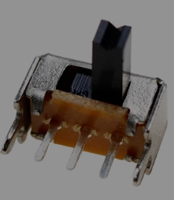
序号 | 数量 | 元器件 | 位号 | Footprint | 参考链接
3 | 1 | USB-Type-B-4DIP | P1 | USB-B-插件
4 | 1 | 直针2*4牛角座8Pin | P2 | IDC8
5 | 1 | 弯针2*4牛角座8Pin | P3 | IDC8弯脚
6 | 1 | 直针XH2.54-3P | P4 | HDR1X3_CON
7 | 1 | 弯针XH2.54-3P | P5 | HDR1X3_P
8 | 1 | 直针XH2.54-2P | P6 | HDR1X2_CON
9 | 1 | SK12D07VG5 | SW1 | 【柄高5MM】两档拨动开关 卧式 侧拨面 | https://item.taobao.com/item.htm?id=829323350321&skuId=5729482710208
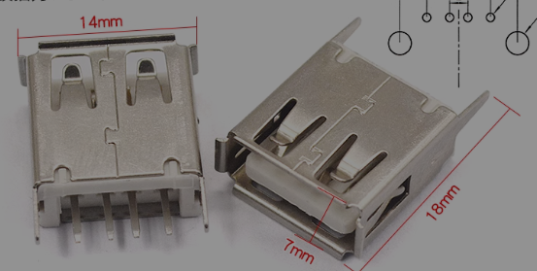
10 | 1 | AF 180°ZJB13.7 | USB1 | USB-A立式母座
全部是插件物料

